仕様書（プレイヤーモーション）
キャラの操作方法
動作 | PC | 画像
走る | A・D
ジャンプ | ＳＰＡＣＥ
ワイヤー出す＆しまう | P
ワイヤーアクション１ | 自動 （ルアーが壁に当たった時）
振り子移動 | 空中にいるとき
振り子 (左右に移動) | A・D （ルアーに捕まっている時） | 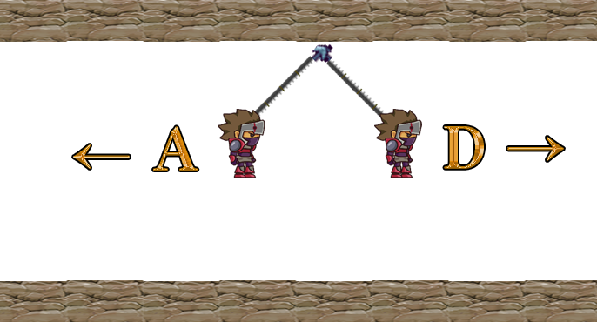
糸を伸ばす・縮める | W・S （ルアーに捕まっている時） | 